187
 |  |  | 衛生・環境 187

土地・
気象・
人口
国勢調査
経済
センサス
商業統計
調査
工業統計
調査
農 業
行財政
・議会
区施設
利用状況
・区民相談
福祉・
教育・
社会保障
衛生・
環境
土木施設
・みどり
区民の
くらし
関連
警察・
消防・
防災
特別区勢
一覧
練馬区勢
図表
土地・
気象・
人口
国勢調査
経済
センサス
商業統計
調査
工業統計
調査
行財政
・議会
区施設
利用状況
・区民相談
福祉・
教育・
社会保障
衛生・
環境
土木施設
・みどり
区民の
くらし
関連
警察・
消防・
防災
特別区勢
一覧
練馬区勢
図表

11 |  | 衛生・環境

 | 医療施設数、衛生監視対象施設数、主要死因別死亡数、ごみ収集量、公害など

198
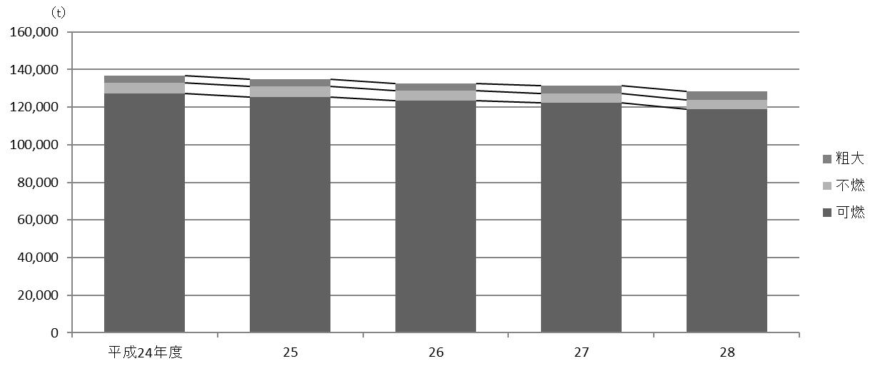
198 衛生・環境

 | 表168 ごみ量およびし尿収集量

 | 年度 |  |  |  |  |  | ごみ量 |  |  |  |  |  |  |  | し尿
 |  |  |  |  |  |  | 総量 |  | 可燃 |  | 不燃 |  | 粗大 |  | 対象戸数 | 収集量
 |  |  |  |  |  |  |  | ｔ |  | ｔ |  | ｔ |  | ｔ |  |  | ｔ
 |  | 平成 |  | 24 |  | 年度 | 136,811 |  | 127,110 |  | 5,790 |  | 3,912 |  | 143 | 182
 |  |  |  | 25 |  |  | 134,917 |  | 125,352 |  | 5,600 |  | 3,965 |  | 134 | 167
 |  |  |  | 26 |  |  | 132,586 |  | 123,381 |  | 5,247 |  | 3,958 |  | 118 | 154
 |  |  |  | 27 |  |  | 131,596 |  | 122,212 |  | 5,190 |  | 4,195 |  | 116 | 134
 |  |  |  | 28 |  |  | 128,391 |  | 119,037 |  | 4,882 |  | 4,472 |  | 115 | 119

 |  | 注 | ： | (1) | し尿の対象戸数は各年度末現在の、それ以外の項目は各年度における数値である。
 |  |  |  | (2) | 粗大ごみの量は、資源化および再利用化分を除いた数値である。
 | 資料 |  | ： | 環境部清掃リサイクル課

 | 図32 資源別回収量の推移【表167関連】

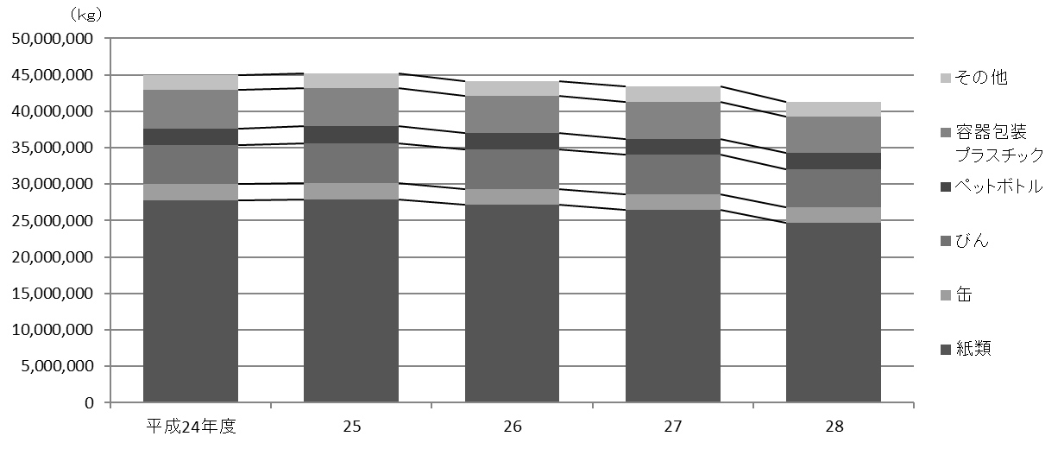

 | 図33 ごみ量の推移【表168関連】

